HOPS 2020-2022 rakenne
HOPS-pohja kandiopintoja varten
 |  |  |  | * Ajoituksen voi suunnitella lukuvuosi- tai perioditasolla
Nimi |  |  |  | esim. 2. vuosi TAI II/2.vuosi
Opiskelijanumero |  |  |  | ! Huom! Kurssien aikataulu on tarkistettava lukuvuosittain ilmestyvästä opinto-oppaasta

Tutkinnoista vähintään puolet on suoritettava Aalto-yliopistossa mukaan lukien opinnäyte ja opinnäytteen alaan perehtyneisyyden osoittaminen kypsyysnäytteellä.

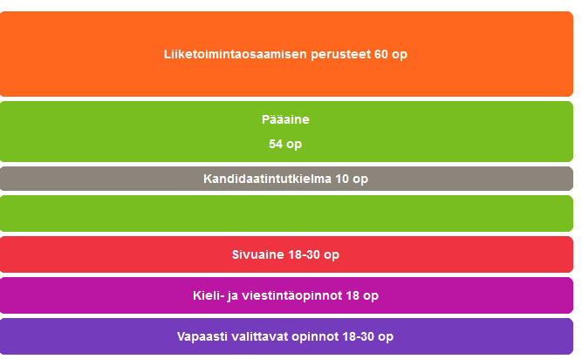
Kauppatieteiden kandidaatin tutkinto, 180 op
 |  |  |  | Tutkintorakenne KTK (opetussuunnitelma 2020-2022)
LIIKETOIMINTAOSAAMISEN PERUSTEET, 60 op
https://www.aalto.fi/fi/ohjelmat/kauppatieteiden-kandidaattiohjelma/opetussuunnitelma-2020-2022#0-liiketoimintaosaamisen-perusteet-60-op

KOODI | OPINTOJAKSON NIMI | op | Ajoitus*

 | yhteensä
 |  | 0

PÄÄAINEEN OPINNOT, 54 op
valitse oikea pääaine

Pääaineen nimi:

Menetelmäopinnot 12 op
KOODI | OPINTOJAKSON NIMI | op | Ajoitus

Pääaineen aineopinnot 42 op
KOODI | OPINTOJAKSON NIMI | op | Ajoitus

 | yhteensä
 |  | 0

SIVUOPINNOT, 18-30 op
https://www.aalto.fi/fi/sivuaineet

Sivuaineen nimi:

Sivuaine 18-30 op
KOODI | NIMI | op | Ajoitus

 | yhteensä
 |  | 0

KIELI- JA VIESTINTÄOPINNOT, 18 op
https://www.aalto.fi/fi/ohjelmat/kauppatieteiden-kandidaattiohjelma/opetussuunnitelma-2020-2022#4-kieli--ja-viestintaopinnot-18-op

KOODI | NIMI | op | Ajoitus

 | yhteensä
 |  | 0

VAPAASTI VALITTAVAT OPINNOT, 18-30 op
https://www.aalto.fi/fi/ohjelmat/kauppatieteiden-kandidaattiohjelma/opetussuunnitelma-2020-2022#5-vapaasti-valittavat-opinnot-18-30-op

KOODI | NIMI | op | Ajoitus

 | yhteensä
 |  | 0

HOPS 2022-2024 rakenne
HOPS-pohja kandiopintoja varten
 |  |  |  | * Ajoituksen voi suunnitella lukuvuosi- tai perioditasolla
Nimi |  |  |  | esim. 2. vuosi TAI II/2.vuosi
Opiskelijanumero |  |  |  | ! Huom! Kurssien aikataulu on tarkistettava lukuvuosittain ilmestyvästä opinto-oppaasta

Tutkinnoista vähintään puolet on suoritettava Aalto-yliopistossa mukaan lukien opinnäyte ja opinnäytteen alaan perehtyneisyyden osoittaminen kypsyysnäytteellä.

Kauppatieteiden kandidaatin tutkinto, 180 op

Siirtymäohjeet opetussuunnitelmasta 2020-2022 opetussuunnitelmaan 2022-2024
https://www.aalto.fi/fi/ohjelmat/kauppatieteiden-kandidaattiohjelma/opintojen-suunnittelu#2-siirtymaohjeet-ennen-1-8-2022-aloittaneille-opiskelijoille
 |  |  |  | Tutkintorakenne KTK (opetussuunnitelma 2022-2024)
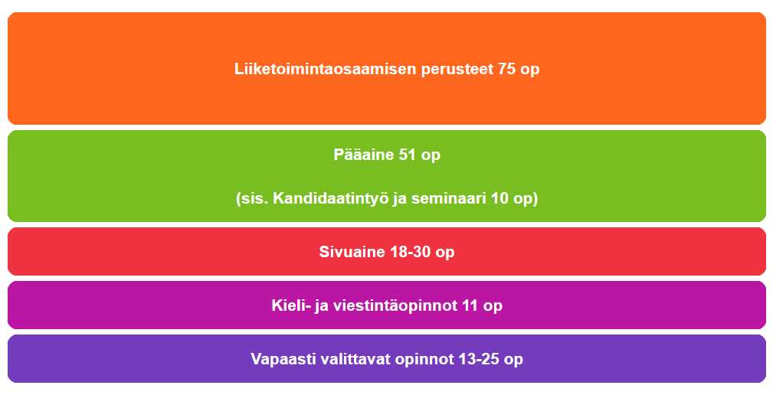
LIIKETOIMINTAOSAAMISEN PERUSTEET, 75 op
https://www.aalto.fi/fi/ohjelmat/kauppatieteiden-kandidaattiohjelma/opetussuunnitelma-2022-2024#0-yhteiset-opinnot

KOODI | OPINTOJAKSON NIMI | op | Ajoitus*

 | yhteensä
 |  | 0

PÄÄAINEEN OPINNOT, 51 op
valitse oikea pääaine

Pääaineen nimi:

Pääaineen opinnot 46 op
KOODI | OPINTOJAKSON NIMI | op | Ajoitus

Monitieteiset opinnot 5 op
KOODI | OPINTOJAKSON NIMI | op | Ajoitus

 | yhteensä
 |  | 0

SIVUOPINNOT, 18-30 op
https://www.aalto.fi/fi/sivuaineet

Sivuaineen nimi:

Sivuaine 18-30 op
KOODI | NIMI | op | Ajoitus

 | yhteensä
 |  | 0

KIELI- JA VIESTINTÄOPINNOT, 11 op
https://www.aalto.fi/fi/ohjelmat/kauppatieteiden-kandidaattiohjelma/opetussuunnitelma-2022-2024#4-kieli--ja-viestintaopinnot-11-op

KOODI | NIMI | op | Ajoitus

 | yhteensä
 |  | 0

VAPAASTI VALITTAVAT OPINNOT, 13-25 op
https://www.aalto.fi/fi/ohjelmat/kauppatieteiden-kandidaattiohjelma/opetussuunnitelma-2022-2024#5-vapaasti-valittavat-opinnot-13-25-op

KOODI | NIMI | op | Ajoitus

 | yhteensä
 |  | 0

